Калькулятор
Калькулятор корпусов V2.0 |  |  |  |  |  |  |  |  |  |  |  |  | Категория ЛДСП | 10 EUR
 | Изображение | Позиция | Артикул | Высота | Ширина | Глубина | Кол-во полок | Стоимость | Кол-во | Сумма | Примечание | Комментарии | Стоимость фасадов | 64.0 €
Модули с профилем GOLA |  |  |  |  |  |  |  |  |  |  |  |  | Стоимость фасадов R | 60.0 €
 | 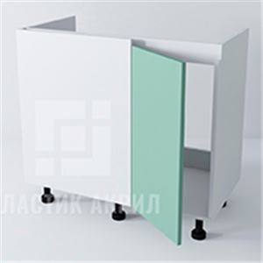 |  | NGUP110M | 780 | 1200 | 580 | 0 | 7,364.16 ₽ | 0 | - ₽ | Ширина фасада равна ширина корпуса минус 600мм-3
 | 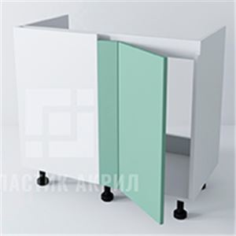 |  | NGUP111M | 780 | 1120 | 580 | 0 | 7,190.08 ₽ | 0 | - ₽ | Ширина фасада равна ширина корпуса минус 623мм
 | 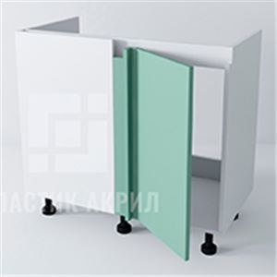 |  | NGUP112M | 780 | 1120 | 580 | 0 | 7,190.08 ₽ | 0 | - ₽ | Ширина фасада равна ширина корпуса минус 623мм
 | 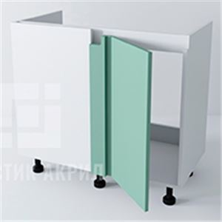 |  | NGUP113M | 780 | 1070 | 580 | 0 | 7,081.28 ₽ | 0 | - ₽ | Ширина фасада равна ширина корпуса минус 623мм
 | 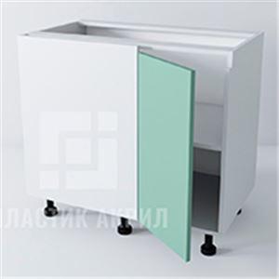 |  | NGUP110 | 780 | 1050 | 580 | 1 | 9,120.96 ₽ | 0 | - ₽ | Ширина фасада равна ширина корпуса минус 603мм
 | 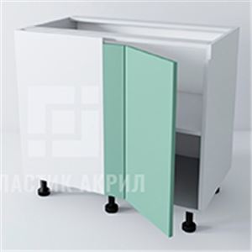 |  | NGUP111 | 780 | 1070 | 580 | 1 | 9,204.16 ₽ | 0 | - ₽ | Ширина фасада равна ширина корпуса минус 623мм
 | 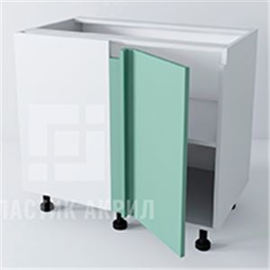 |  | NGUP112 | 780 | 1070 | 580 | 1 | 9,204.16 ₽ | 0 | - ₽ | Ширина фасада равна ширина корпуса минус 623мм
 | 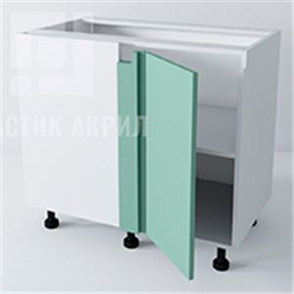 |  | NGUP113 | 780 | 1070 | 580 | 1 | 9,204.16 ₽ | 0 | - ₽ | Ширина фасада равна ширина корпуса минус 623мм
 | 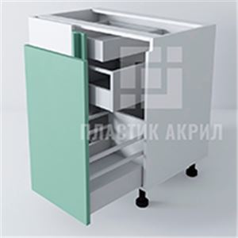 |  | NGUP210_L | 780 | 1070 | 580 | 0 | 10,301.44 ₽ | 0 | - ₽ | Ширина фасада равна ширина корпуса минус 623мм
 | 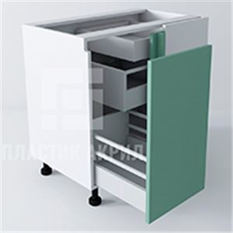 |  | NGUP210_R | 780 | 1070 | 580 | 0 | 10,301.44 ₽ | 0 | - ₽ | Ширина фасада равна ширина корпуса минус 623мм
 | 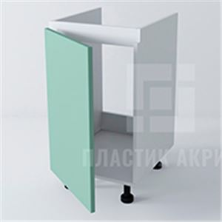 |  | NG110M | 780 | 600 | 580 | 0 | 4,560.96 ₽ | 0 | - ₽
 | 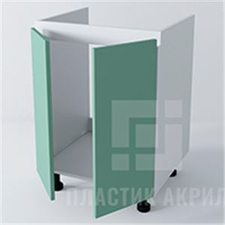 |  | NG120M | 780 | 900 | 580 | 0 | 5,213.76 ₽ | 0 | - ₽
 | 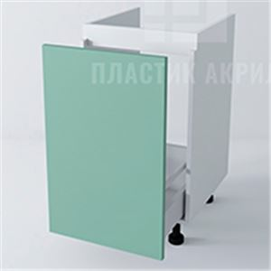 |  | NG210M | 780 | 600 | 580 | 0 | 6,000.96 ₽ | 0 | - ₽
 | 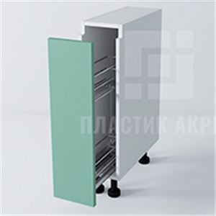 |  | NG210K | 780 | 150 | 580 | 0 | 3,812.16 ₽ | 0 | - ₽ | Ширина согласно размеру бутылочницы, для Каргобокс Blum min ширина 200мм
 |  |  | NG110 | 780 | 600 | 580 | 1 | 5,751.36 ₽ | 0 | - ₽
 |  |  | NG110 | 780 | 600 | 580 | 1 | 5,751.36 ₽ | 0 | - ₽
 | 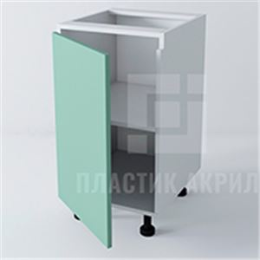 |  | NG110 | 780 | 600 | 580 | 1 | 5,751.36 ₽ | 0 | - ₽
 |  |  | NG120 | 780 | 900 | 580 | 1 | 6,999.36 ₽ | 0 | - ₽
 |  |  | NG120 | 780 | 900 | 580 | 1 | 6,999.36 ₽ | 0 | - ₽
 | 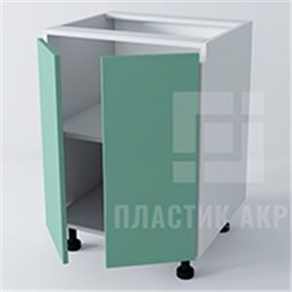 |  | NG120 | 780 | 900 | 580 | 1 | 6,999.36 ₽ | 0 | - ₽
 | 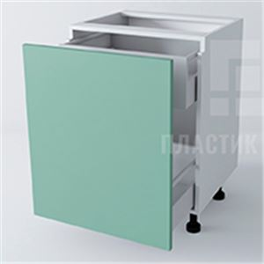 |  | NG210 | 780 | 600 | 580 | 0 | 7,421.76 ₽ | 0 | - ₽
 | 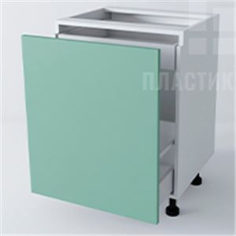 |  | NG211 | 780 | 600 | 580 | 0 | 7,229.76 ₽ | 0 | - ₽
 | 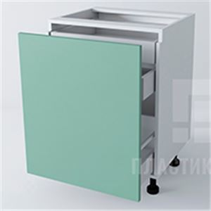 |  | NG212 | 780 | 600 | 580 | 0 | 8,381.76 ₽ | 0 | - ₽
 |  |  | NG220 | 780 | 600 | 580 | 0 | 7,517.76 ₽ | 0 | - ₽
 |  |  | NG220 | 780 | 600 | 580 | 0 | 7,517.76 ₽ | 0 | - ₽
 | 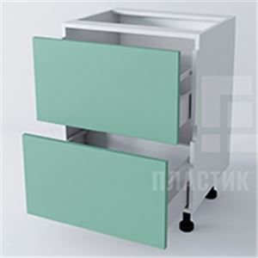 |  | NG220 | 780 | 600 | 580 | 0 | 7,517.76 ₽ | 0 | - ₽
 |  |  | NG221 | 780 | 600 | 580 | 0 | 8,381.76 ₽ | 0 | - ₽
 |  |  | NG221 | 780 | 600 | 580 | 0 | 8,381.76 ₽ | 0 | - ₽
 | 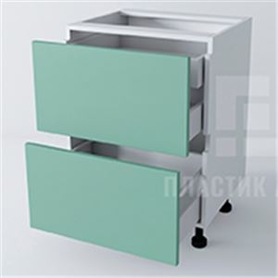 |  | NG221 | 780 | 600 | 580 | 0 | 8,381.76 ₽ | 0 | - ₽
 | 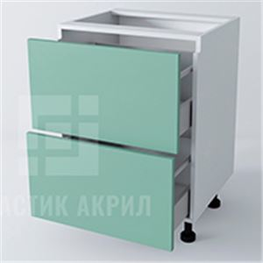 |  | NG222 | 780 | 600 | 580 | 0 | 7,517.76 ₽ | 0 | - ₽
 | 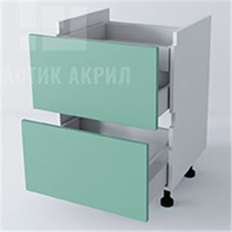 |  | NG221VP | 780 | 600 | 580 | 0 | 8,304.96 ₽ | 0 | - ₽
 |  |  | NG230 | 780 | 600 | 580 | 0 | 8,381.76 ₽ | 0 | - ₽
 |  |  | NG230 | 780 | 600 | 580 | 0 | 8,381.76 ₽ | 0 | - ₽
 | 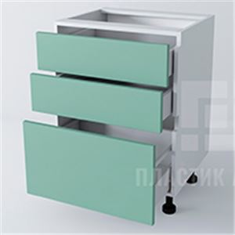 |  | NG230 | 780 | 600 | 580 | 0 | 8,381.76 ₽ | 0 | - ₽
 |  |  | NGPM | 780 | 450 | 580 | 0 | 0.00 ₽ | 0 | - ₽ | Указывается если нужен фасад на ПММ под профиль Gola
 | 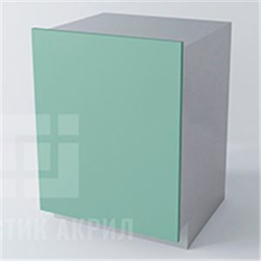 |  | NGPM | 780 | 450 | 580 | 0 | 0.00 ₽ | 0 | - ₽ | Указывается если нужен фасад на ПММ под профиль Gola
Классические модули
 | 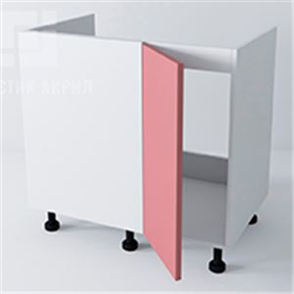 |  | NUP110M | 720 | 1050 | 560 | 0 | 6,415.68 ₽ | 0 | - ₽ | Ширина фасада равна ширина корпуса минус 583мм
 | 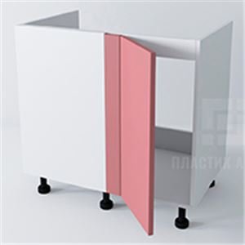 |  | NUP111M | 720 | 1050 | 560 | 0 | 6,415.68 ₽ | 0 | - ₽ | Ширина фасада равна ширина корпуса минус 603мм
 | 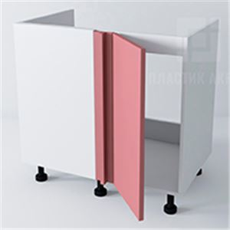 |  | NUP112M | 720 | 1050 | 560 | 0 | 6,415.68 ₽ | 0 | - ₽ | Ширина фасада равна ширина корпуса минус 603мм
 | 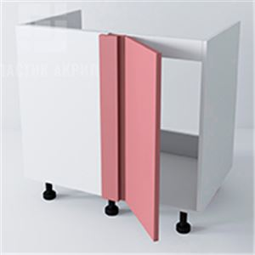 |  | NUP113M | 720 | 1050 | 560 | 1 | 8,297.28 ₽ | 0 | - ₽ | Ширина фасада равна ширина корпуса минус 603мм
 | 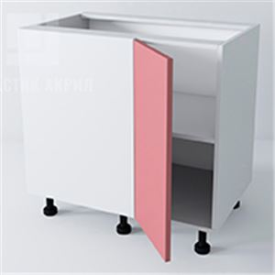 |  | NUP110 | 720 | 1050 | 560 | 1 | 8,196.48 ₽ | 0 | - ₽ | Ширина фасада равна ширина корпуса минус 583мм
 | 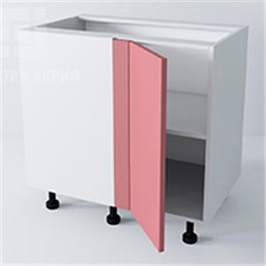 |  | NUP111 | 720 | 1050 | 560 | 1 | 8,196.48 ₽ | 0 | - ₽ | Ширина фасада равна ширина корпуса минус 603мм
 | 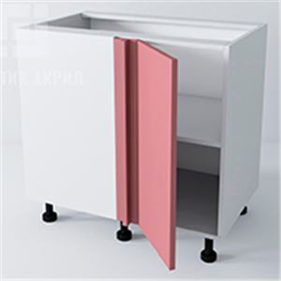 |  | NUP112 | 720 | 1050 | 560 | 1 | 8,196.48 ₽ | 0 | - ₽ | Ширина фасада равна ширина корпуса минус 603мм
 | 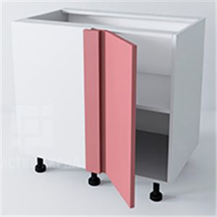 |  | NUP113 | 720 | 1050 | 560 | 1 | 8,196.48 ₽ | 0 | - ₽ | Ширина фасада равна ширина корпуса минус 603мм
 | 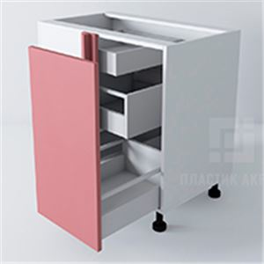 |  | NUP210_L | 720 | 1050 | 560 | 0 | 9,266.88 ₽ | 0 | - ₽ | Ширина фасада равна ширина корпуса минус 603мм
 | 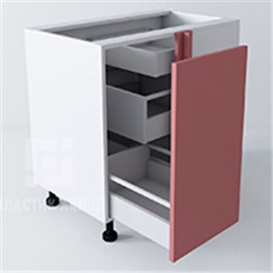 |  | NUP210_R | 720 | 1050 | 560 | 0 | 9,266.88 ₽ | 0 | - ₽ | Ширина фасада равна ширина корпуса минус 603мм
 |  |  | N110M | 720 | 600 | 560 | 0 | 3,982.08 ₽ | 0 | - ₽
 |  |  | N110M | 720 | 600 | 560 | 0 | 3,982.08 ₽ | 0 | - ₽
 | 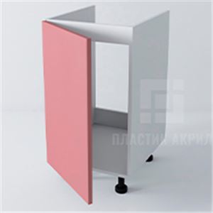 |  | N110M | 720 | 600 | 560 | 0 | 3,982.08 ₽ | 0 | - ₽
 |  |  | N120M | 720 | 900 | 560 | 0 | 4,682.88 ₽ | 0 | - ₽
 |  |  | N120M | 720 | 900 | 560 | 0 | 4,682.88 ₽ | 0 | - ₽
 | 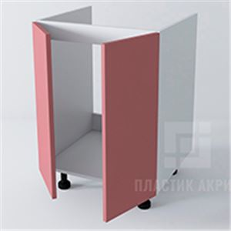 |  | N120M | 720 | 900 | 560 | 0 | 4,682.88 ₽ | 0 | - ₽
 | 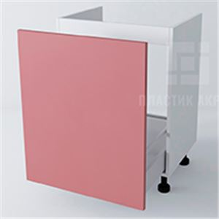 |  | N210M | 720 | 600 | 560 | 0 | 5,422.08 ₽ | 0 | - ₽
 |  |  | N110K | 720 | 200 | 560 | 0 | 2,938.88 ₽ | 0 | - ₽ | Ширина согласно размеру бутылочницы, для Каргобокс Blum min ширина 200мм
 | 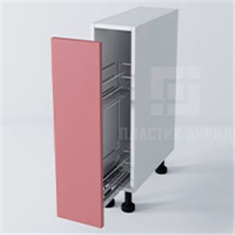 |  | N110K | 720 | 200 | 560 | 0 | 2,938.88 ₽ | 0 | - ₽ | Ширина согласно размеру бутылочницы, для Каргобокс Blum min ширина 200мм
 |  |  | N110 | 720 | 600 | 560 | 1 | 4,999.68 ₽ | 0 | - ₽
 |  |  | N110 | 720 | 600 | 560 | 1 | 4,999.68 ₽ | 0 | - ₽
 | 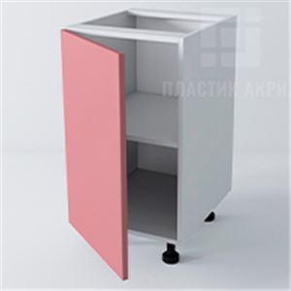 |  | N110 | 720 | 600 | 560 | 1 | 4,999.68 ₽ | 0 | - ₽
 |  |  | N120 | 720 | 900 | 560 | 1 | 6,209.28 ₽ | 0 | - ₽
 | 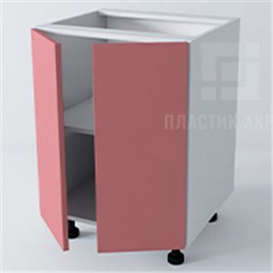 |  | N120 | 720 | 900 | 560 | 1 | 6,209.28 ₽ | 0 | - ₽
 | 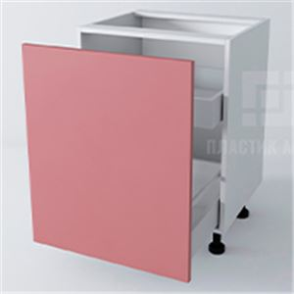 |  | N210 | 720 | 600 | 560 | 0 | 6,516.48 ₽ | 0 | - ₽
 | 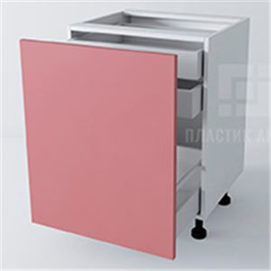 |  | N211 | 720 | 600 | 560 | 0 | 7,668.48 ₽ | 0 | - ₽
 |  |  | N220 | 720 | 450 | 560 | 0 | 5,748.48 ₽ | 0 | - ₽
 |  |  | N220 | 720 | 600 | 560 | 0 | 6,804.48 ₽ | 0 | - ₽
 | 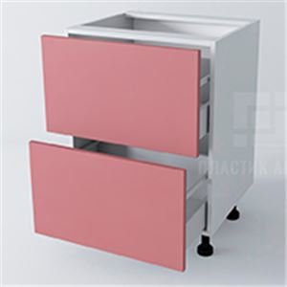 |  | N220 | 720 | 900 | 560 | 0 | 8,916.48 ₽ | 0 | - ₽
 |  |  | N221 | 720 | 450 | 560 | 0 | 6,396.48 ₽ | 0 | - ₽
 |  |  | N221 | 720 | 600 | 560 | 0 | 7,668.48 ₽ | 0 | - ₽
 |  |  | N221 | 720 | 900 | 560 | 0 | 10,212.48 ₽ | 0 | - ₽
 |  |  | N230 | 720 | 600 | 560 | 0 | 7,668.48 ₽ | 0 | - ₽
 |  |  | N230 | 720 | 600 | 560 | 0 | 7,668.48 ₽ | 0 | - ₽
 | 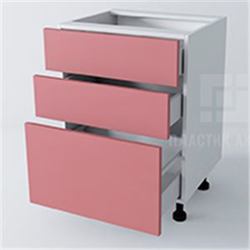 |  | N230 | 720 | 600 | 560 | 0 | 7,668.48 ₽ | 0 | - ₽
 | 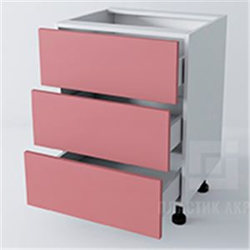 |  | N231 | 720 | 600 | 560 | 0 | 7,380.48 ₽ | 0 | - ₽
 |  |  | N232 | 720 | 600 | 560 | 0 | 7,956.48 ₽ | 0 | - ₽
 |  |  | N232 | 720 | 600 | 560 | 0 | 7,956.48 ₽ | 0 | - ₽
 | 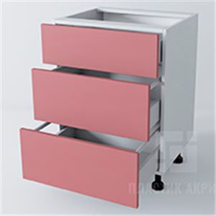 |  | N232 | 720 | 600 | 560 | 0 | 7,956.48 ₽ | 0 | - ₽
 |  |  | N240 | 720 | 600 | 560 | 0 | 8,532.48 ₽ | 0 | - ₽
 |  |  | N240 | 720 | 600 | 560 | 0 | 8,532.48 ₽ | 0 | - ₽ |  |  | перепроверить вроде есть ошибка
 | 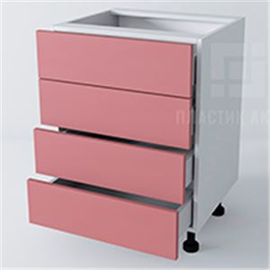 |  | N240 | 720 | 600 | 560 | 0 | 8,532.48 ₽ | 0 | - ₽
 | 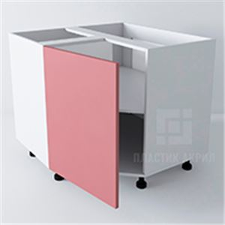 |  | NUT110 | 720 | 900 | 900 | 1 | 10,291.20 ₽ | 0 | - ₽
 | 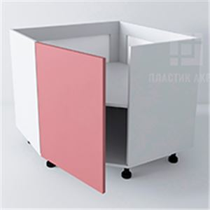 |  | NUT110M | 720 | 900 | 900 | 1 | 10,291.20 ₽ | 0 | - ₽
 |  |  | NU120 | 720 | 900 | 900 | 1 | 10,291.20 ₽ | 0 | - ₽
 |  |  | NU120M | 720 | 900 | 900 | 1 | 10,291.20 ₽ | 0 | - ₽
 |  |  | NUR110R240 | 720 | 900 | 900 | 1 | 10,291.20 ₽ | 0 | - ₽ | Изменение ширины и глубины не предусмотрено ввиду того, что радиусный фасад по ширине не может быть увеличен.
 |  |  | NUR110R240M | 720 | 900 | 900 | 1 | 10,291.20 ₽ | 0 | - ₽ | Изменение ширины и глубины не предусмотрено ввиду того, что радиусный фасад по ширине не может быть увеличен.
 |  |  | NUR110R100 | 720 | 900 | 900 | 1 | 10,291.20 ₽ | 0 | - ₽ | Изменение ширины и глубины не предусмотрено ввиду того, что радиусный фасад по ширине не может быть увеличен.
 |  |  | NUR110R100M | 720 | 900 | 900 | 1 | 10,291.20 ₽ | 0 | - ₽ | Изменение ширины и глубины не предусмотрено ввиду того, что радиусный фасад по ширине не может быть увеличен.
 |  |  | N000 | 720 | 600 | 560 | 1 | 4,999.68 ₽ | 0 | - ₽
 |  |  | N001 | 720 | 600 | 560 | 1 | 6,382.08 ₽ | 0 | - ₽
 |  |  | N001 | 720 | 600 | 560 | 1 | 6,382.08 ₽ | 0 | - ₽
 |  |  | N001 | 720 | 600 | 560 | 1 | 6,382.08 ₽ | 0 | - ₽
 |  |  | N211SVC | 720 | 600 | 560 | 0 | 5,364.48 ₽ | 0 | - ₽
 |  |  | NUT210D | 720 | 900 | 560 | 0 | 8,891.20 ₽ | 0 | - ₽
 |  |  | N212D | 720 | 600 | 560 | 0 | 4,807.68 ₽ | 0 | - ₽
 |  |  | NZR111R100 | 720 | 150 | 560 | 1 | 2,442.24 ₽ | 0 | - ₽ | Изменение ширины не предусмотрено ввиду того, что радиусный фасад по ширине не может быть увеличен.
 |  |  | NZR110R240 | 720 | 300 | 560 | 1 | 3,594.24 ₽ | 0 | - ₽ | Изменение ширины не предусмотрено ввиду того, что радиусный фасад по ширине не может быть увеличен.
 |  |  | NZR120R100 | 720 | 300 | 560 | 1 | 3,824.64 ₽ | 0 | - ₽ | Изменение ширины не предусмотрено ввиду того, что радиусный фасад по ширине не может быть увеличен.
 |  |  | NZR110R100 | 720 | 300 | 560 | 1 | 3,594.24 ₽ | 0 | - ₽ | Изменение ширины не предусмотрено ввиду того, что радиусный фасад по ширине не может быть увеличен.
 |  |  | NZR120R240 | 720 | 300 | 560 | 1 | 3,824.64 ₽ | 0 | - ₽ | Изменение ширины не предусмотрено ввиду того, что радиусный фасад по ширине не может быть увеличен.
 |  |  | NZ000 | 720 | 300 | 560 | 1 | 3,594.24 ₽ | 0 | - ₽
 |  |  | NZ001 | 720 | 300 | 560 | 1 | 3,594.24 ₽ | 0 | - ₽
 |  |  | NZ002 | 720 | 300 | 560 | 1 | 3,594.24 ₽ | 0 | - ₽
 |  |  | N420D | 1320 | 600 | 560 | 1 | 9,377.28 ₽ | 0 | - ₽
 |  |  | N222D | 1320 | 600 | 560 | 0 | 10,030.08 ₽ | 0 | - ₽
 |  |  | N233D | 1320 | 600 | 560 | 0 | 11,086.08 ₽ | 0 | - ₽
 |  |  | N213D | 1320 | 600 | 560 | 0 | 8,590.08 ₽ | 0 | - ₽
 |  |  | NPM | 720 | 600 | 560 | 0 | 0.00 ₽ | 0 | - ₽ | Указывается если нужен фасад на ПММ
 |  |  | NPM | 720 | 600 | 560 | 0 | 0.00 ₽ | 0 | - ₽ | Указывается если нужен фасад на ПММ
Пеналы с профилем Gola
 |  |  | PG430D | 2100 | 600 | 580 | 2 | 14,179.20 ₽ | 0 | - ₽
 |  |  | PG431D | 2100 | 600 | 580 | 2 | 18,940.80 ₽ | 0 | - ₽
 |  |  | PG432D | 2100 | 600 | 580 | 2 | 17,716.80 ₽ | 0 | - ₽
 |  |  | PG440D | 2100 | 600 | 580 | 2 | 19,190.40 ₽ | 0 | - ₽
 |  |  | PG441D | 2100 | 600 | 580 | 2 | 18,830.40 ₽ | 0 | - ₽
 |  |  | PG442D | 2100 | 600 | 580 | 0 | 16,963.20 ₽ | 0 | - ₽
 |  |  | PG443D | 2100 | 600 | 580 | 0 | 17,827.20 ₽ | 0 | - ₽
 |  |  | PG444D | 2100 | 600 | 580 | 2 | 18,940.80 ₽ | 0 | - ₽
 |  |  | PG450D | 2460 | 600 | 580 | 0 | 18,049.92 ₽ | 0 | - ₽
 |  |  | PG120D | 2100 | 600 | 580 | 2 | 14,836.80 ₽ | 0 | - ₽
 |  |  | PG130D | 2100 | 600 | 580 | 3 | 17,064.00 ₽ | 0 | - ₽
 |  |  | PG420D | 2100 | 600 | 580 | 3 | 17,390.40 ₽ | 0 | - ₽
 |  |  | PG433D | 2460 | 600 | 580 | 2 | 18,726.72 ₽ | 0 | - ₽
 |  |  | PG421D | 2460 | 600 | 580 | 3 | 18,726.72 ₽ | 0 | - ₽
 |  |  | PG434DSVC | 2460 | 600 | 580 | 1 | 19,413.12 ₽ | 0 | - ₽
 |  |  | PG435DSVC | 2460 | 600 | 580 | 1 | 19,053.12 ₽ | 0 | - ₽
 |  |  | PG436DSVC | 2460 | 600 | 580 | 1 | 20,277.12 ₽ | 0 | - ₽
 |  |  | PG437DSVC | 2460 | 450 | 580 | 1 | 17,310.72 ₽ | 0 | - ₽
 |  |  | PG445DSVC | 2460 | 600 | 580 | 1 | 20,277.12 ₽ | 0 | - ₽
 |  |  | PG422DSVC | 2100 | 600 | 580 | 1 | 17,428.80 ₽ | 0 | - ₽
 |  |  | PG121DSVC | 2100 | 600 | 580 | 2 | 15,950.40 ₽ | 0 | - ₽
 |  |  | PG438DSVC | 2100 | 600 | 580 | 1 | 17,428.80 ₽ | 0 | - ₽
 |  |  | PG423DSVC | 2100 | 600 | 580 | 2 | 17,390.40 ₽ | 0 | - ₽
 |  |  | PG439DSVC | 2460 | 600 | 580 | 0 | 17,613.12 ₽ | 0 | - ₽
 |  |  | PG424DSVC | 2100 | 600 | 580 | 2 | 17,390.40 ₽ | 0 | - ₽
 |  |  | PG4310DSVC | 2100 | 600 | 580 | 0 | 16,276.80 ₽ | 0 | - ₽
 |  |  | PG425DSVC | 2100 | 600 | 580 | 2 | 17,390.40 ₽ | 0 | - ₽
 |  |  | PG4311 | 2100 | 600 | 580 | 3 | 18,076.80 ₽ | 0 | - ₽
 |  |  | PG122 | 2100 | 600 | 580 | 4 | 15,950.40 ₽ | 0 | - ₽
Классические пеналы
 |  |  | P430D | 2400 | 600 | 560 | 2 | 17,932.80 ₽ | 0 | - ₽
 |  |  | P440D | 2040 | 600 | 560 | 2 | 17,717.76 ₽ | 0 | - ₽
 |  |  | P540D | 2040 | 600 | 560 | 2 | 17,717.76 ₽ | 0 | - ₽
 |  |  | P441D | 2040 | 600 | 560 | 2 | 17,506.56 ₽ | 0 | - ₽
 |  |  | P442D | 2040 | 600 | 560 | 2 | 17,602.56 ₽ | 0 | - ₽
 |  |  | P550D | 2400 | 600 | 560 | 0 | 17,817.60 ₽ | 0 | - ₽
 |  |  | P130D | 2400 | 600 | 560 | 3 | 17,203.20 ₽ | 0 | - ₽
 |  |  | P120D | 2400 | 600 | 560 | 3 | 16,128.00 ₽ | 0 | - ₽
 |  |  | P431D | 2400 | 600 | 560 | 2 | 17,568.00 ₽ | 0 | - ₽
 |  |  | P420D | 2040 | 600 | 560 | 3 | 16,277.76 ₽ | 0 | - ₽
 |  |  | P432D | 2400 | 600 | 560 | 1 | 17,932.80 ₽ | 0 | - ₽
 |  |  | P443DSVC | 2400 | 600 | 560 | 1 | 18,796.80 ₽ | 0 | - ₽
 |  |  | P444DSVC | 2400 | 600 | 560 | 1 | 18,892.80 ₽ | 0 | - ₽
 |  |  | P121DSVC | 2400 | 600 | 560 | 2 | 16,128.00 ₽ | 0 | - ₽
 |  |  | P421DSVC | 2400 | 600 | 560 | 1 | 17,836.80 ₽ | 0 | - ₽
 |  |  | P422DSVC | 2400 | 600 | 560 | 2 | 17,568.00 ₽ | 0 | - ₽
 |  |  | P530DSVC | 2400 | 600 | 560 | 0 | 16,492.80 ₽ | 0 | - ₽
 |  |  | P433 | 2040 | 600 | 560 | 3 | 16,642.56 ₽ | 0 | - ₽
 |  |  | P110 | 2040 | 600 | 560 | 5 | 14,837.76 ₽ | 0 | - ₽
 |  |  | P122 | 2400 | 600 | 560 | 4 | 16,128.00 ₽ | 0 | - ₽
 |  |  | P131 | 2400 | 600 | 560 | 3 | 16,128.00 ₽ | 0 | - ₽
 |  |  | P123 | 2040 | 600 | 560 | 4 | 17,525.76 ₽ | 0 | - ₽
 |  |  | P124 | 2040 | 600 | 560 | 2 | 16,719.36 ₽ | 0 | - ₽
 |  |  | P125 | 2040 | 600 | 560 | 2 | 18,063.36 ₽ | 0 | - ₽
 |  |  | P111 | 2040 | 600 | 560 | 0 | 17,525.76 ₽ | 0 | - ₽
 |  |  | P210K | 2400 | 300 | 560 | 1 | 10,214.40 ₽ | 0 | - ₽
 |  |  | P211K | 2400 | 300 | 560 | 0 | 9,676.80 ₽ | 0 | - ₽
 |  |  | P130H | 2400 | 600 | 560 | 0 | 11,827.20 ₽ | 0 | - ₽
 |  |  | P630H | 2400 | 600 | 560 | 0 | 11,827.20 ₽ | 0 | - ₽
 |  |  | P126H | 2400 | 600 | 560 | 0 | 11,827.20 ₽ | 0 | - ₽
Верхние модули
 |  |  | VUP110 | 720 | 800 | 300 | 1 | 4,377.60 ₽ | 0 | - ₽ | Ширина фасада равна ширина корпуса минус глубина смежного модуля минус размер углового элемента
 |  |  | VUP111 | 720 | 800 | 300 | 1 | 4,377.60 ₽ | 0 | - ₽ | Ширина фасада равна ширина корпуса минус глубина смежного модуля минус размер углового элемента
 |  |  | VUP112 | 720 | 800 | 300 | 1 | 4,377.60 ₽ | 0 | - ₽ | Ширина фасада равна ширина корпуса минус глубина смежного модуля минус размер углового элемента
 |  |  | VUP113 | 720 | 800 | 300 | 1 | 4,377.60 ₽ | 0 | - ₽ | Ширина фасада равна ширина корпуса минус глубина смежного модуля минус размер углового элемента
 |  |  | V320 | 720 | 640 | 300 | 1 | 3,225.60 ₽ | 0 | - ₽
 |  |  | V321 | 720 | 640 | 300 | 1 | 3,225.60 ₽ | 0 | - ₽
 |  |  | VUT110 | 720 | 600 | 600 | 1 | 5,068.80 ₽ | 0 | - ₽
 |  |  | VUT111 | 720 | 600 | 600 | 1 | 5,068.80 ₽ | 0 | - ₽
 |  |  | VU120 | 720 | 600 | 600 | 1 | 5,068.80 ₽ | 0 | - ₽
 |  |  | VUR110R100 | 720 | 600 | 600 | 1 | 5,068.80 ₽ | 0 | - ₽ | Изменение ширины и глубины не предусмотрено ввиду того, что радиусный фасад по ширине не может быть увеличен.
 |  |  | VUR110R240 | 720 | 600 | 600 | 1 | 5,068.80 ₽ | 0 | - ₽ | Изменение ширины и глубины не предусмотрено ввиду того, что радиусный фасад по ширине не может быть увеличен.
...

